关系图
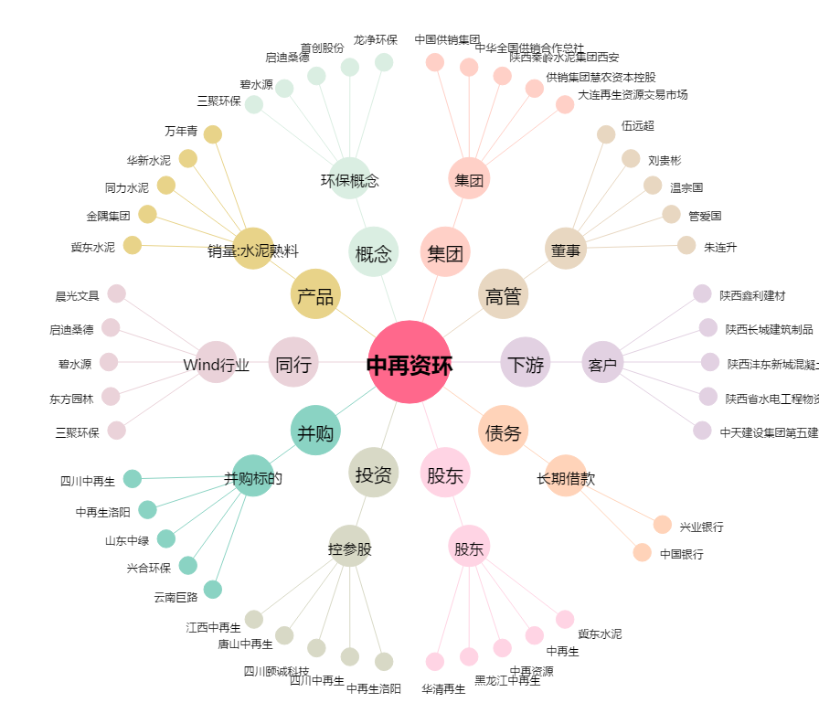
中再资环[600217.SH] - 关系概览图

